静摩擦
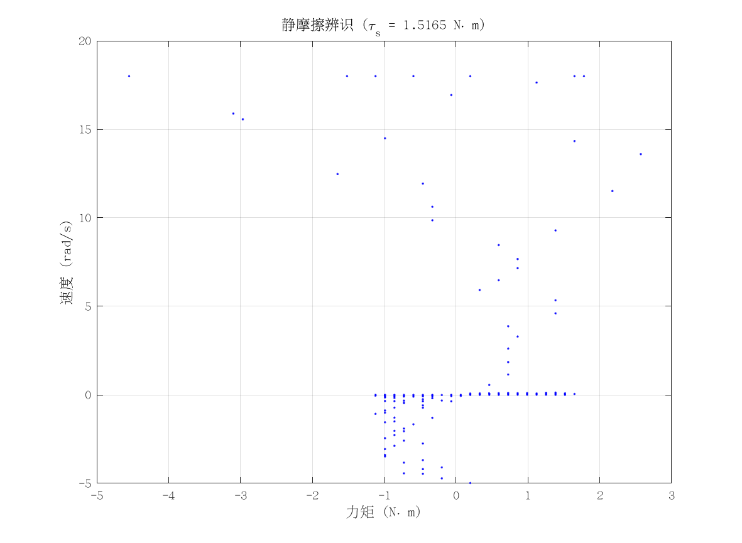
项目 | 值 | 单位/备注
电机型号 | 泉智博_100-20-10 26_3_6
力矩系数 K_tau | 1.8 | N·m/A
静摩擦 τ_s | 1.5164838 | N·m（电流扫描静止段）
数据文件 | scan_torque_serial_mit_20260309_192539.csv
附图 | 见右侧

动摩擦
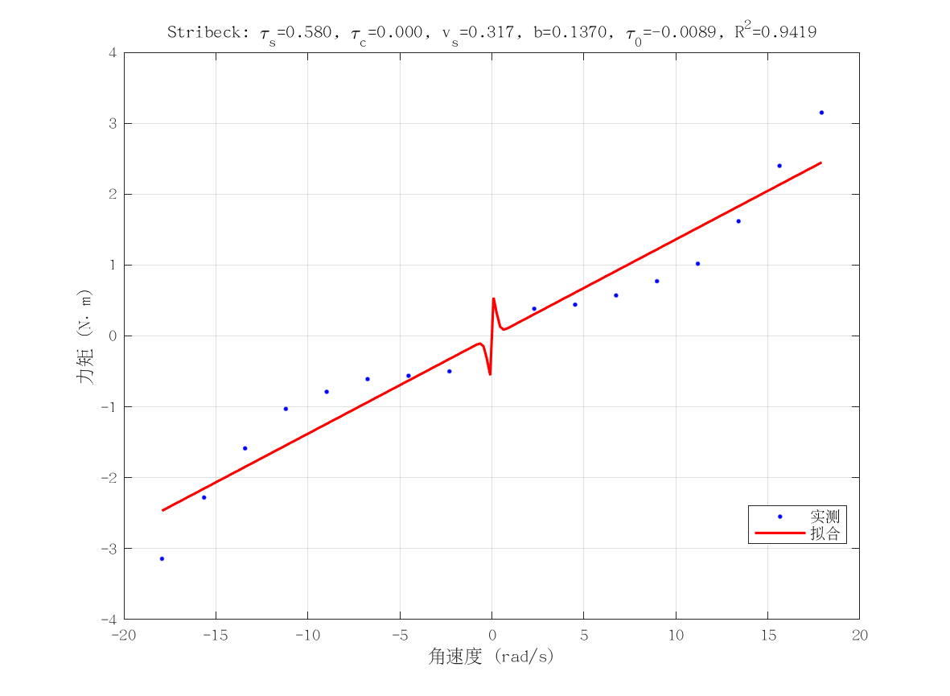
项目 | 值 | 单位/备注
电机型号 | 泉智博_100-20-10 26_3_6
摩擦模型 | stribeck_viscous
静摩擦 τ_s（代入） | 1.5164838 | N·m
τ_c | 2.9008048184E-12 | N·m
v_s | 0.31743670346 | rad/s
b | 0.13703656161 | N·m·s/rad
τ_0 | -0.0089439947469 | N·m
摩擦拟合 R² | 0.94187464214
摩擦拟合 RMSE | 0.38495113336 | N·m
有效样本数 nUsed | 16
附图 | 见右侧

转动惯量
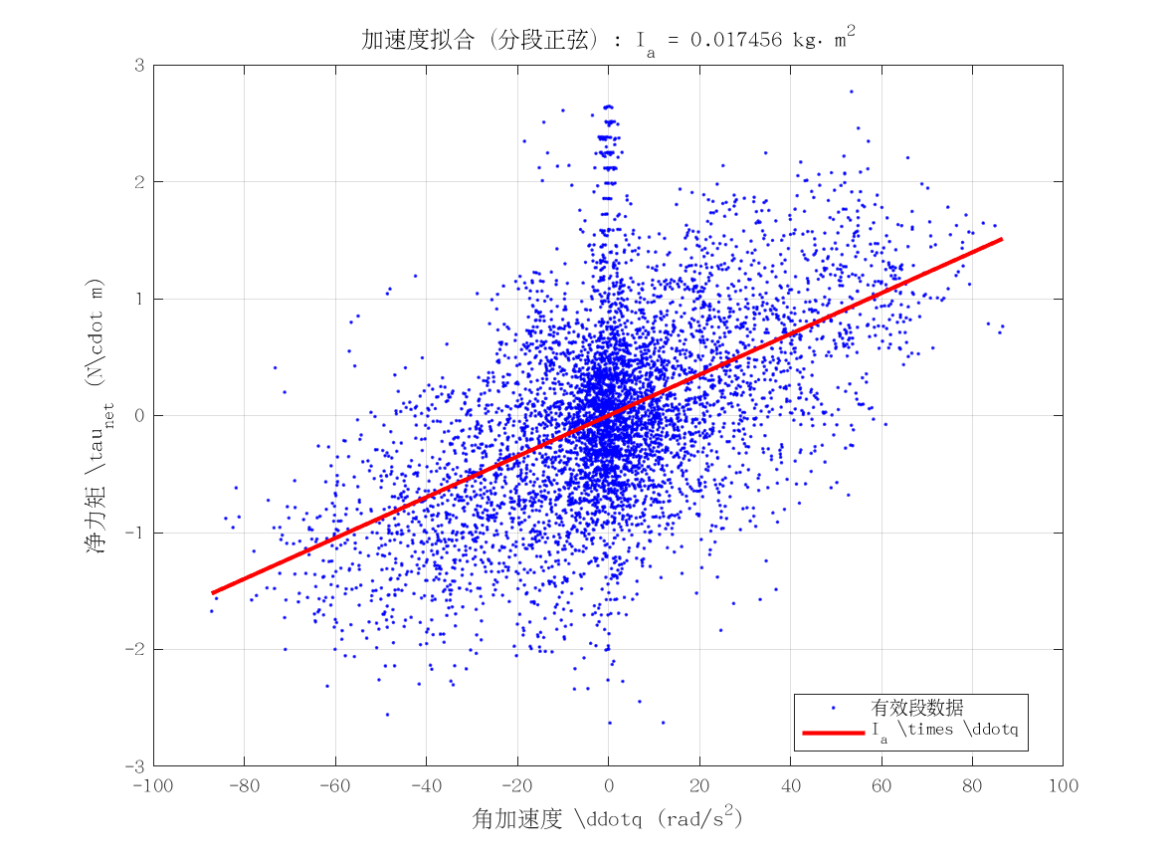
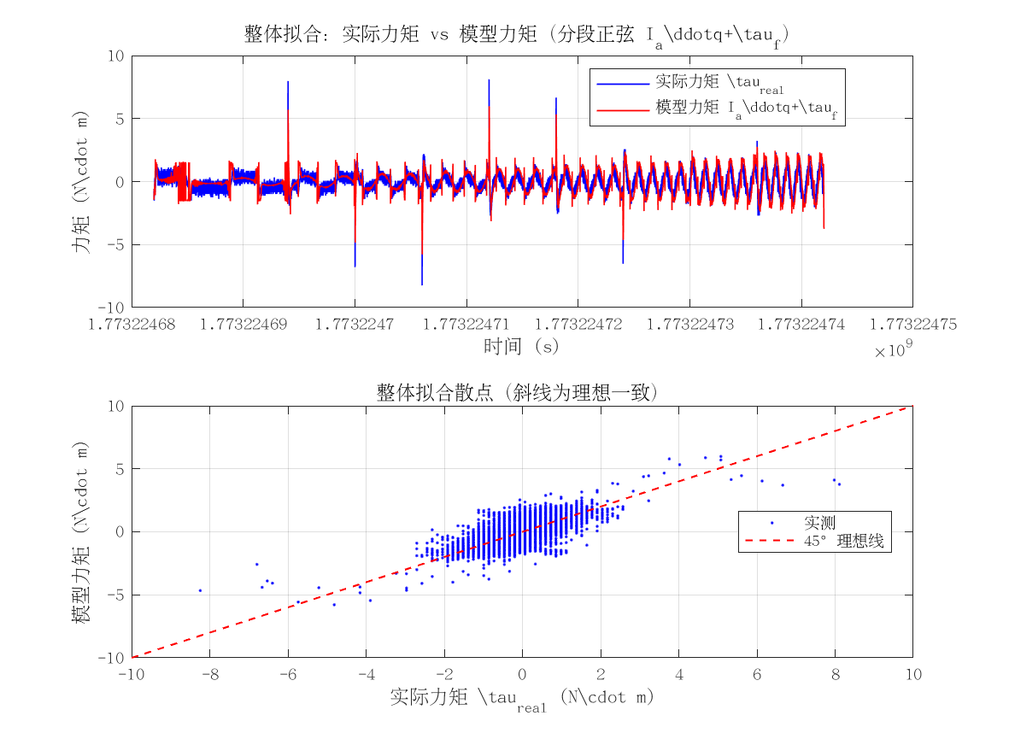
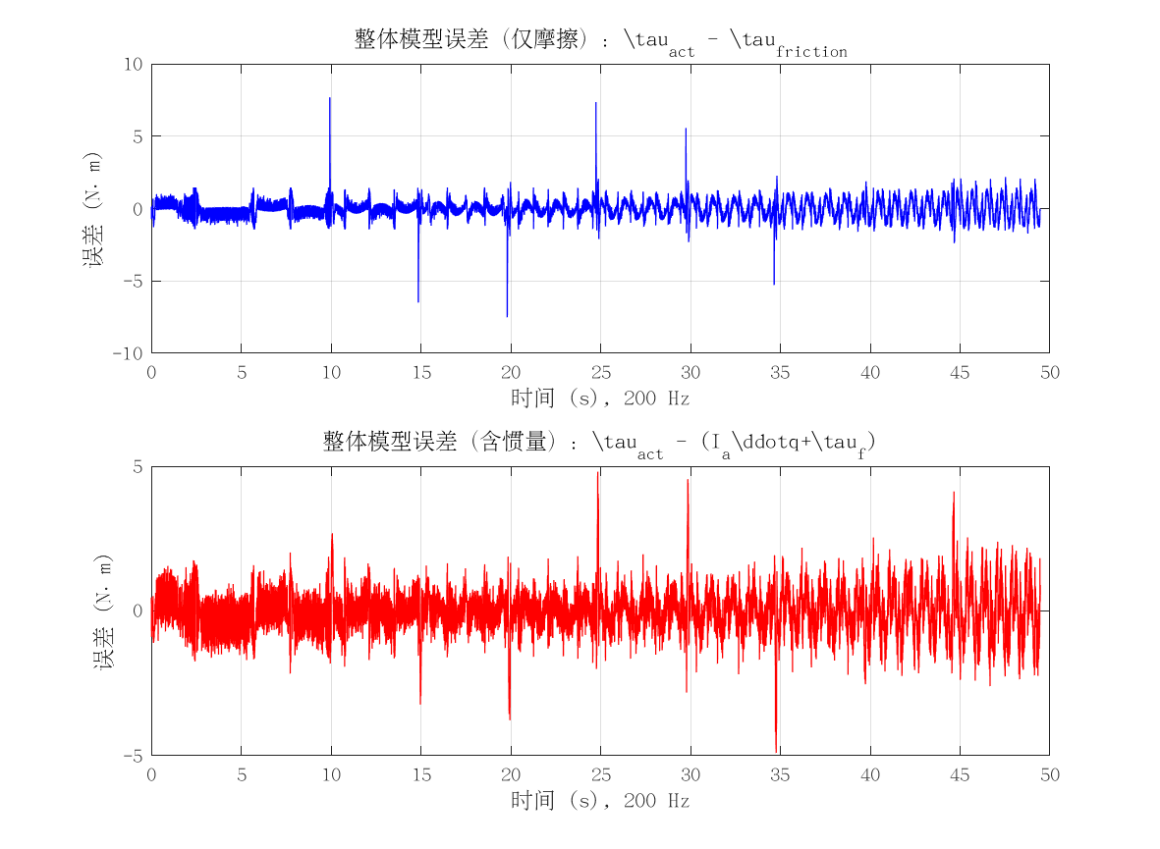
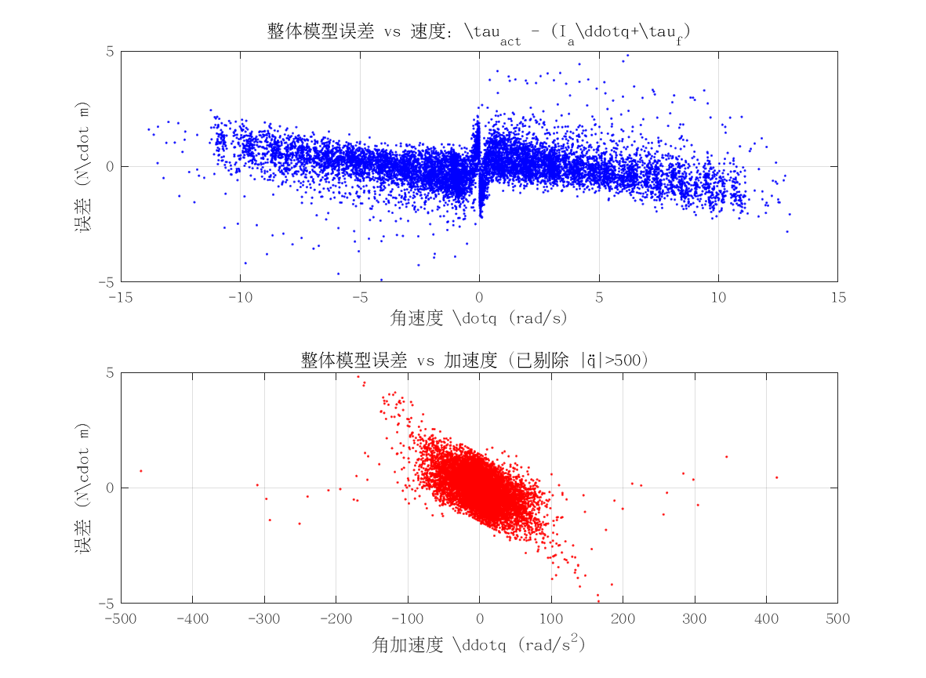

项目 | 值 | 单位/备注
电机型号 | 泉智博_100-20-10 26_3_6
转动惯量 I_a | 0.017456292017 | kg·m²
惯量拟合 R² | 0.2200369491
整体拟合 RMSE | 0.77846159687 | N·m
整体拟合 R² | 0.045551245689
附图 | 见下方

